Q-gates
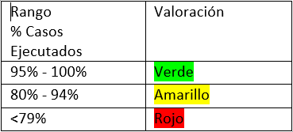
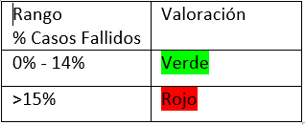
Q-Gates

Casos diseñados vs casos ejecutados | Casos de prueba diseñados | Casos de prueba ejecutados | Resultado
 | 30 | 15 | 50%
Casos diseñados vs casos fallidos | Casos de prueba diseñados | Casos de prueba fallidos | Resultado
 | 30 | 7 | 23%
Errores Funcionales sin resolver | Errores Funcionales sin resolver |  | Resultado
 | 7 |  | 7
Errores No Funcionales de Severidad Crítica/ alta sin resolver | Errores No Funcionales de severidad crítica | Errores No Funcionales de severidad Alta | Resultado
 | 5 | 0 | 5
Bugs abiertos | Número total de bugs | Número de bugs sin resolver | Resultado
 | 5 | 7 | 140%
Historias Técnicas | Existe un análisis de las historias técnicas |  | Resultado
 | SI |  | SI
Observaciones

